상품제안서
포토머그 직선 화이트 머그컵 390ml | 상품코드: F33115

 |  |  |  |  |  |  | 02-412-0044 | www.easy1.co.kr
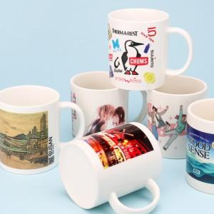

【상세/제작정보】 | <p><span style="font-size: 12pt;"><b>** 배송비- 한박스 34개 / 4000원별도</b></span></p><p><b><span style="font-size: 12pt;">** 종이케이스 1p2p 무료</span></b></p>

【인쇄/포장옵션】 | 풀칼라 / 포장불가능

【공급단가】 | 수량 | 200~ | 500~ | 1,000~ | 3,000~ | 5,000~
*VAT별도 | 단가 | 2,540원 | 2,420원 | 2,360원 | 2,320원 | 2,280원

【상품 URL】 | https://easy1.co.kr:443/src/goods_detail.php?gdno=33115

